MANF
2.331 | 1.303 | 0.989 | 2.677 | 2.163 | 2.416 | 1.093 | 0.79 | 1.131 | 1.253 | 0.862 | 1.555
1.368 | 0.816 | 0.861 | 1.323 | 0.465 | 1.24 | 1.79 | 1.068 | 1.178 | 0.718 | 1.622 | 0.285
0.847 | 0.62 | 0.851 | 2.463 | 1.037 | 1.668 | 0.72 | 0.277 | 1.644 | 0.991 | 0.269 | 1.597
0.43 | 1.723 | 1.345 | 1.909 | 1.498 | 0.94 | 0.793 | 0.488 | 1.577 | 0.864 | 1.255 | 1.762
0.283 | 1.244 | 1.692 | 1.748 | 1.097 | 0.897 | 0.879 | 1.079 | 0.981 | 1.206 | 1.853 | 1.104
0.183 | 1.184 | 1.393 | 1.487 | 1.104 | 0.843 | 0.922 | 0.931 | 0.638 | 1.319 | 1.099 | 1.537
0.127 | 0.797 | 0.619 | 0.797 | 0.428 | 0.455 | 0.244 | 0.321 | 0.516 | 1.259 | 1.211 | 2.253
0.084 | 1.253 | 0.745 | 1.491 | 1.025 | 1.243 | 1.042 | 0.959 | 0.409 | 1.145 | 0.726 | 0.922

MANF
 | abs | abs-blank | expected | result
std1 | 2.331 | 2.247 | 1000 | 1001.28
std2 | 1.368 | 1.284 | 500 | 491.15
std3 | 0.847 | 0.763 | 250 | 266.41
std4 | 0.43 | 0.346 | 125 | 112.45
std5 | 0.283 | 0.199 | 62.5 | 63.68
std6 | 0.183 | 0.099 | 31.25 | 32.14
std7 | 0.127 | 0.043 | 15.63 | 15.05
blank | 0.084 | 0 | 0 | 2.21

 |  |  |  |  |  |  |  |  | concentratıon (pg/ml)

Numune | absorbans | blank | abs-blank | result
Suat Yılmaz | 1.303 | 0.084 | 1.219 | 461.15
Yeter Yıldırım | 0.816 | 0.084 | 0.732 | 254.17
Nuriye Eltaş | 0.62 | 0.084 | 0.536 | 179.74
Arife Pınar | 1.723 | 0.084 | 1.639 | 664.90
Zeynep Kılıçoğlu | 1.244 | 0.084 | 1.16 | 434.40
Ünal Mutlu | 1.184 | 0.084 | 1.1 | 407.67
Haydar Erdemir | 0.797 | 0.084 | 0.713 | 246.73
Semiha Görgülü | 1.253 | 0.084 | 1.169 | 438.45
Hüseyin Köksal | 0.989 | 0.084 | 0.905 | 324.09
Halis Ekici | 0.861 | 0.084 | 0.777 | 271.98
Sultan Akdoğan | 0.851 | 0.084 | 0.767 | 268.00
Süleyman Demircan | 1.345 | 0.084 | 1.261 | 480.47
Ömer Demircan | 1.692 | 0.084 | 1.608 | 649.06
Melahat Zabah | 1.393 | 0.084 | 1.309 | 502.84
Şifa Zabah | 0.619 | 0.084 | 0.535 | 179.38
Muazzez Erturan | 0.745 | 0.084 | 0.661 | 226.62
Gülcan Ökse | 2.677 | 0.084 | 2.593 | 1214.59
Shafiqa Qaderi | 1.323 | 0.084 | 1.239 | 470.32
Çelebi Sarıca | 2.463 | 0.084 | 2.379 | 1080.79
Nazır Ahmet | 1.909 | 0.084 | 1.825 | 762.60
Aynur Doğanay | 1.748 | 0.084 | 1.664 | 677.76
Yener Gürbüz | 1.487 | 0.084 | 1.403 | 547.53
Müzeyyen Yılmaz | 0.797 | 0.084 | 0.713 | 246.73
Yusuf Toklucu | 1.491 | 0.084 | 1.407 | 549.46
Ayşe Sayın | 2.163 | 0.084 | 2.079 | 903.43
Yusuf Denli | 0.465 | 0.084 | 0.381 | 124.49
Ender Saraç | 1.037 | 0.084 | 0.953 | 344.20
İsmail Mert | 1.498 | 0.084 | 1.414 | 552.84
Nazire Akbaş | 1.097 | 0.084 | 1.013 | 369.76
Mehmet Tekbaş | 1.104 | 0.084 | 1.02 | 372.77
Gamze Ertek | 0.428 | 0.084 | 0.344 | 111.77
Necla Korkmaz | 1.025 | 0.084 | 0.941 | 339.14
Latife Navvabi | 2.416 | 0.084 | 2.332 | 1052.21
Mercan Ardıç | 1.24 | 0.084 | 1.156 | 432.60
Selver İlhan | 1.668 | 0.084 | 1.584 | 636.88
Hava Oruç | 0.94 | 0.084 | 0.856 | 303.89
Hayriye Memiş Deli | 0.897 | 0.084 | 0.813 | 286.41
Esme Geyikci | 0.843 | 0.084 | 0.759 | 264.82
Ceylan Seçilmiş | 0.455 | 0.084 | 0.371 | 121.04
Döndü Akşahin | 1.243 | 0.084 | 1.159 | 433.95
Sebati Bektaş | 1.093 | 0.084 | 1.009 | 368.04
Abdullah Çoban | 1.79 | 0.084 | 1.706 | 699.56
Emrillah Onat | 0.72 | 0.084 | 0.636 | 217.08
Safiye Sütçü | 0.793 | 0.084 | 0.709 | 245.17
Elid Daşkın | 0.879 | 0.084 | 0.795 | 279.17
Şengül İnan | 0.922 | 0.084 | 0.838 | 296.54
Bedriye Yılmaz | 0.244 | 0.084 | 0.16 | 51.22
İbrahim Yılmaz | 1.042 | 0.084 | 0.958 | 346.31
Fatma Topçu | 0.79 | 0.084 | 0.706 | 244.00
Gürcü Çetin | 1.068 | 0.084 | 0.984 | 357.34
Ali Doğaner | 0.277 | 0.084 | 0.193 | 61.75
Hidayet Ünsal | 0.488 | 0.084 | 0.404 | 132.49
Mehmet Ali Çelebi | 1.079 | 0.084 | 0.995 | 362.04
Yeter Yıldız | 0.931 | 0.084 | 0.847 | 300.21
Türkan Çetin | 0.321 | 0.084 | 0.237 | 76.01
Mahmut Çetin | 0.959 | 0.084 | 0.875 | 311.68
Mehmet Doğan | 1.131 | 0.084 | 1.047 | 384.45
Esme Cihan | 1.178 | 0.084 | 1.094 | 405.02
Hüseyin Yerlikaya | 1.644 | 0.084 | 1.56 | 624.79
Osman Göktürk | 1.577 | 0.084 | 1.493 | 591.42
İlker Aykanat | 0.981 | 0.084 | 0.897 | 320.77
Güsemin Gül | 0.638 | 0.084 | 0.554 | 186.36
Zeynep Yılmaz | 0.516 | 0.084 | 0.432 | 142.32
Wazir Bibi | 0.409 | 0.084 | 0.325 | 105.31
Yasemin Bahadır | 1.253 | 0.084 | 1.169 | 438.45
Fikret Cebe | 0.718 | 0.084 | 0.634 | 216.32
Fatma Esen | 0.991 | 0.084 | 0.907 | 324.93
Feride Turcan | 0.864 | 0.084 | 0.78 | 273.17
Hasan Balcı | 1.206 | 0.084 | 1.122 | 417.41
Dönüş Ay | 1.319 | 0.084 | 1.235 | 468.48
Murat Eroğlu | 1.259 | 0.084 | 1.175 | 441.15
Ayşe Taş | 1.145 | 0.084 | 1.061 | 390.55
Fatma Köksal | 0.862 | 0.084 | 0.778 | 272.37
Döndü Öztürk | 1.622 | 0.084 | 1.538 | 613.76
Zeliha Çüftçi | 0.269 | 0.084 | 0.185 | 59.18
Nuriye Kara | 1.255 | 0.084 | 1.171 | 439.35
Leeda Muhatab | 1.853 | 0.084 | 1.769 | 732.70
Solmaz Türkyılmaz | 1.099 | 0.084 | 1.015 | 370.62
Mehmet Ceylan | 1.211 | 0.084 | 1.127 | 419.64
Kumru Kaya | 0.726 | 0.084 | 0.642 | 219.36
Özgür Tosun | 1.555 | 0.084 | 1.471 | 580.59
Latife Ceylan | 0.285 | 0.084 | 0.201 | 64.32
Üçler Aydın | 1.597 | 0.084 | 1.513 | 601.32
Hürmüz Doğan | 1.762 | 0.084 | 1.678 | 685.00
Zehra Bak | 1.104 | 0.084 | 1.02 | 372.77
İmdat Akbey | 1.537 | 0.084 | 1.453 | 571.78
Sibel Çekiç | 2.253 | 0.084 | 2.169 | 955.39
Suna Özbağ | 0.922 | 0.084 | 0.838 | 296.54

ANGPTL6
1.723 | 0.334 | 0.181 | 0.189 | 0.195 | 0.609 | 0.088 | 0.112 | 0.114 | 0.65 | 0.161 | 0.238
0.928 | 0.215 | 0.103 | 0.215 | 0.139 | 0.446 | 0.332 | 0.657 | 0.169 | 0.203 | 0.249 | 0.473
0.459 | 0.206 | 0.076 | 0.87 | 0.123 | 0.131 | 0.184 | 0.21 | 0.384 | 0.089 | 0.156 | 0.182
0.257 | 0.204 | 0.476 | 0.123 | 0.265 | 0.073 | 0.132 | 0.322 | 0.274 | 0.311 | 0.086 | 0.195
0.167 | 0.096 | 0.103 | 0.329 | 0.139 | 0.124 | 0.079 | 0.134 | 0.158 | 0.141 | 0.223 | 0.121
0.128 | 0.26 | 0.074 | 0.171 | 0.377 | 0.144 | 0.155 | 0.118 | 0.14 | 0.246 | 0.194 | 0.158
0.112 | 0.16 | 0.38 | 0.122 | 0.091 | 0.132 | 0.077 | 0.094 | 0.149 | 0.235 | 0.088 | 0.205
0.059 | 0.152 | 0.122 | 0.071 | 0.079 | 1.286 | 0.244 | 0.24 | 0.1 | 0.126 | 0.089 | 0.213

ANGPTL6
1.664 | 100
0.869 | 50
0.4 | 25
0.198 | 12.5
0.108 | 6.25
0.069 | 3.13
0.053 | 1.56
0 | 0
 | abs | abs-blank | expected | result
std1 | 1.723 | 1.664 | 100 | 96.39
std2 | 0.928 | 0.869 | 50 | 49.67
std3 | 0.459 | 0.4 | 25 | 22.58
std4 | 0.257 | 0.198 | 12.5 | 11.02
std5 | 0.167 | 0.108 | 6.25 | 5.89
std6 | 0.128 | 0.069 | 3.13 | 3.67
std7 | 0.112 | 0.053 | 1.56 | 2.76
blank | 0.059 | 0 | 0 | -0.25

 |  |  |  |  |  |  |  |  | concentratıon (ng/ml)

Numune | absorbans | blank | absorbans | result
Nuriye Eltaş | 0.334 | 0.059 | 0.275 | 15.42
Arife Pınar | 0.215 | 0.059 | 0.156 | 8.62
Zeynep Kılıçoğlu | 0.206 | 0.059 | 0.147 | 8.11
Ünal Mutlu | 0.204 | 0.059 | 0.145 | 7.99
Haydar Erdemir | 0.096 | 0.059 | 0.037 | 1.85
Semiha Görgülü | 0.26 | 0.059 | 0.201 | 11.19
Hüseyin Köksal | 0.16 | 0.059 | 0.101 | 5.49
Halis Ekici | 0.152 | 0.059 | 0.093 | 5.03
Sultan Akdoğan | 0.181 | 0.059 | 0.122 | 6.68
Süleyman Demircan | 0.103 | 0.059 | 0.044 | 2.25
Ömer Demircan | 0.076 | 0.059 | 0.017 | 0.71
Melahat Zabah | 0.476 | 0.059 | 0.417 | 23.55
Şifa Zabah | 0.103 | 0.059 | 0.044 | 2.25
Muazzez Erturan | 0.074 | 0.059 | 0.015 | 0.60
Gülcan Ökse | 0.38 | 0.059 | 0.321 | 18.05
Shafiqa Qaderi | 0.122 | 0.059 | 0.063 | 3.33
Çelebi Sarıca | 0.189 | 0.059 | 0.13 | 7.14
Nazır Ahmet | 0.215 | 0.059 | 0.156 | 8.62
Aynur Doğanay | 0.87 | 0.059 | 0.811 | 46.30
Yener Gürbüz | 0.123 | 0.059 | 0.064 | 3.38
Müzeyyen Yılmaz | 0.329 | 0.059 | 0.27 | 15.13
Yusuf Toklucu | 0.171 | 0.059 | 0.112 | 6.11
Ayşe Sayın | 0.122 | 0.059 | 0.063 | 3.33
Yusuf Denli | 0.071 | 0.059 | 0.012 | 0.43
Ender Saraç | 0.195 | 0.059 | 0.136 | 7.48
İsmail Mert | 0.139 | 0.059 | 0.08 | 4.29
Nazire Akbaş | 0.123 | 0.059 | 0.064 | 3.38
Mehmet Tekbaş | 0.265 | 0.059 | 0.206 | 11.47
Gamze Ertek | 0.139 | 0.059 | 0.08 | 4.29
Necla Korkmaz | 0.377 | 0.059 | 0.318 | 17.88
Latife Navvabi | 0.091 | 0.059 | 0.032 | 1.56
Mercan Ardıç | 0.079 | 0.059 | 0.02 | 0.88
Selver İlhan | 0.609 | 0.059 | 0.55 | 31.21
Hava Oruç | 0.446 | 0.059 | 0.387 | 21.83
Hayriye Memiş Deli | 0.131 | 0.059 | 0.072 | 3.84
Esme Geyikci | 0.073 | 0.059 | 0.014 | 0.54
Ceylan Seçilmiş | 0.124 | 0.059 | 0.065 | 3.44
Döndü Akşahin | 0.144 | 0.059 | 0.085 | 4.58
Sebati Bektaş | 0.132 | 0.059 | 0.073 | 3.89
Abdullah Çoban | 1.286 | 0.059 | 1.227 | 70.59
Emrillah Onat | 0.088 | 0.059 | 0.029 | 1.39
Safiye Sütçü | 0.332 | 0.059 | 0.273 | 15.30
Elid Daşkın | 0.184 | 0.059 | 0.125 | 6.85
Şengül İnan | 0.132 | 0.059 | 0.073 | 3.89
Bedriye Yılmaz | 0.079 | 0.059 | 0.02 | 0.88
İbrahim Yılmaz | 0.155 | 0.059 | 0.096 | 5.20
Fatma Topçu | 0.077 | 0.059 | 0.018 | 0.77
Gürcü Çetin | 0.244 | 0.059 | 0.185 | 10.27
Ali Doğaner | 0.112 | 0.059 | 0.053 | 2.76
Hidayet Ünsal | 0.657 | 0.059 | 0.598 | 33.97
Mehmet Ali Çelebi | 0.21 | 0.059 | 0.151 | 8.34
Yeter Yıldız | 0.322 | 0.059 | 0.263 | 14.73
Türkan Çetin | 0.134 | 0.059 | 0.075 | 4.01
Mahmut Çetin | 0.118 | 0.059 | 0.059 | 3.10
Mehmet Doğan | 0.094 | 0.059 | 0.035 | 1.73
Esme Cihan | 0.24 | 0.059 | 0.181 | 10.05
Hüseyin Yerlikaya | 0.114 | 0.059 | 0.055 | 2.87
Osman Göktürk | 0.169 | 0.059 | 0.11 | 6.00
İlker Aykanat | 0.384 | 0.059 | 0.325 | 18.28
Güsemin Gül | 0.274 | 0.059 | 0.215 | 11.99
Zeynep Yılmaz | 0.158 | 0.059 | 0.099 | 5.37
Wazir Bibi | 0.14 | 0.059 | 0.081 | 4.35
Yasemin Bahadır | 0.149 | 0.059 | 0.09 | 4.86
Fikret Cebe | 0.1 | 0.059 | 0.041 | 2.07
Fatma Esen | 0.65 | 0.059 | 0.591 | 33.57
Feride Turcan | 0.203 | 0.059 | 0.144 | 7.94
Hasan Balcı | 0.089 | 0.059 | 0.03 | 1.45
Dönüş Ay | 0.311 | 0.059 | 0.252 | 14.10
Murat Eroğlu | 0.141 | 0.059 | 0.082 | 4.41
Ayşe Taş | 0.246 | 0.059 | 0.187 | 10.39
Fatma Köksal | 0.235 | 0.059 | 0.176 | 9.76
Döndü Öztürk | 0.126 | 0.059 | 0.067 | 3.55
Zeliha Çüftçi | 0.161 | 0.059 | 0.102 | 5.54
Nuriye Kara | 0.249 | 0.059 | 0.19 | 10.56
Leeda Muhatab | 0.156 | 0.059 | 0.097 | 5.26
Solmaz Türkyılmaz | 0.086 | 0.059 | 0.027 | 1.28
Mehmet Ceylan | 0.223 | 0.059 | 0.164 | 9.08
Kumru Kaya | 0.194 | 0.059 | 0.135 | 7.42
Özgür Tosun | 0.088 | 0.059 | 0.029 | 1.39
Latife Ceylan | 0.089 | 0.059 | 0.03 | 1.45
Üçler Aydın | 0.238 | 0.059 | 0.179 | 9.93
Hürmüz Doğan | 0.473 | 0.059 | 0.414 | 23.38
Zehra Bak | 0.182 | 0.059 | 0.123 | 6.74
İmdat Akbey | 0.195 | 0.059 | 0.136 | 7.48
Sibel Çekiç | 0.121 | 0.059 | 0.062 | 3.27
Suna Özbağ | 0.158 | 0.059 | 0.099 | 5.37
Nazik Kılıç | 0.205 | 0.059 | 0.146 | 8.05
İnayet Aktaş | 0.213 | 0.059 | 0.154 | 8.51

Materyal-metod
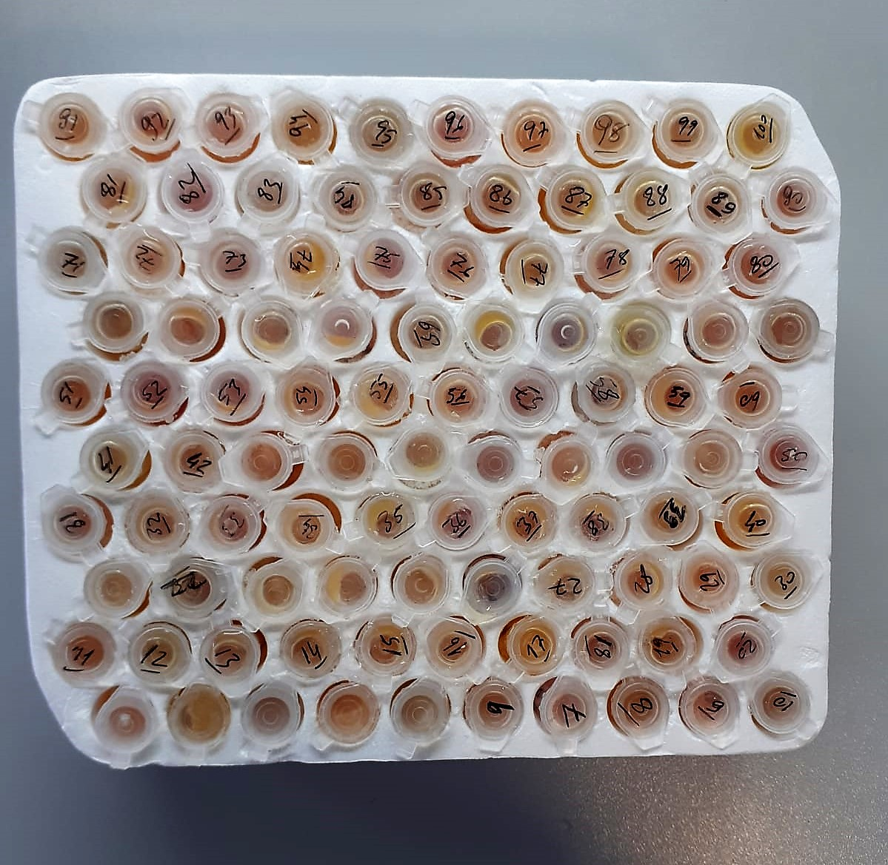
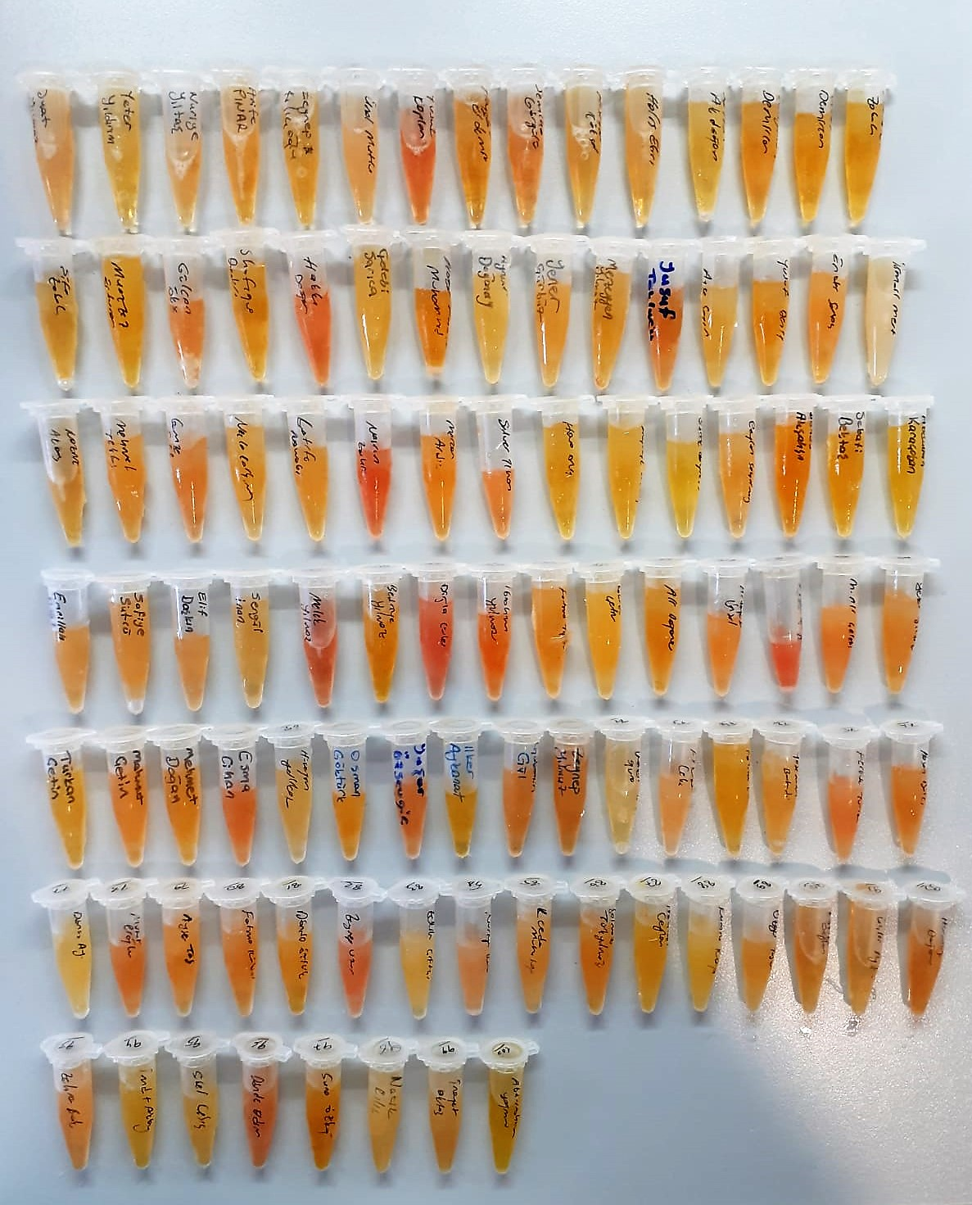
KİT ADI | TÜR | MARKA | LOT | CAT. NO | Yöntem
Mesencephalic Astrocyte Derived Neurotrophic Factor | Human | Elabscıence | AGG9UZM2IC | E-EL-H0504 | Elisa
Angiopoietin Like Protein 6 | Human | Elabscıence | 2B25YPER91 | E-EL-H0338 | Elisa
Centrifuge: HETTICH Mıcro 200-R
Microplate Reader: BIO-TEK EL X 800
Auto Strip Washer: BIO-TEK EL X 50

Hemolizli Olduğu İçin Çalışmadan Çıkarılan Numuneler
7- Yusuf Kaplan
20-Hakkı Doğan
36-Nasrın Zahir
50-Melek Yılmaz
52-Dijla Gürler
58-Ayşe Bilge
67-Yaşar Özsevgiç
82-Zeynep Uzun
96-Döndü Erdem

